C IV - ASE 2016 SH, Teil 5

Statistisches Amt
für Hamburg und Schleswig-Holstein

 | STATISTISCHE BERICHTE
Kennziffer: C IV - ASE 2016 SH, Teil 5 Verfahren der Bodenbearbeitung und Wirtschaftsdünger

Verfahren der Bodenbearbeitung
und Wirtschaftsdünger in
Schleswig-Holstein 2016
endgültiges Ergebnis der Agrarstrukturerhebung

Herausgegeben am: 8. Juli 2019

Abb. 1a+b (S.10)
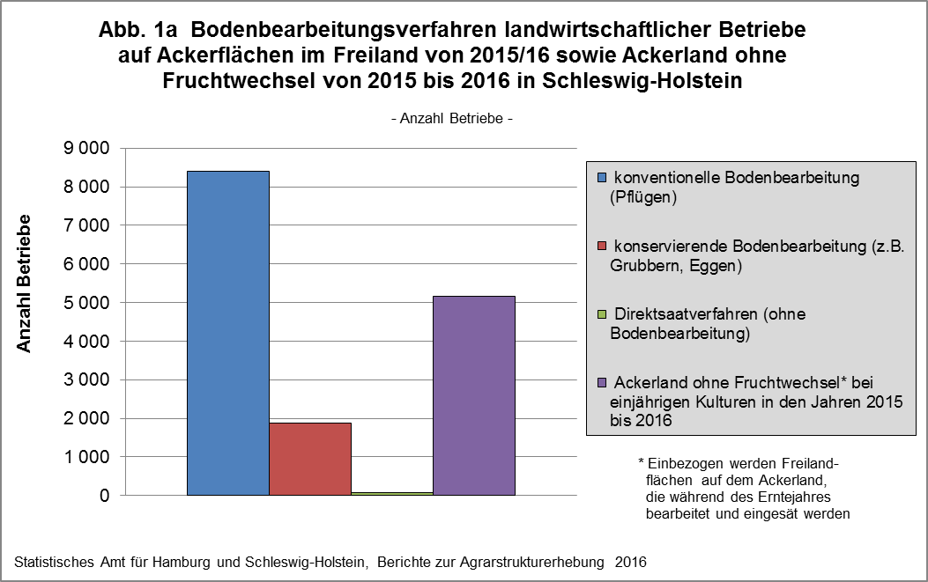

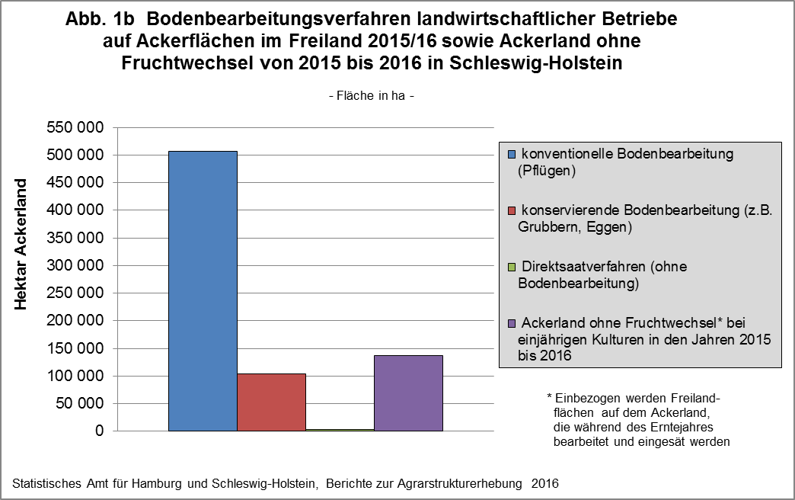

zurück zum Inhalt

Abb. 2 (S.12)
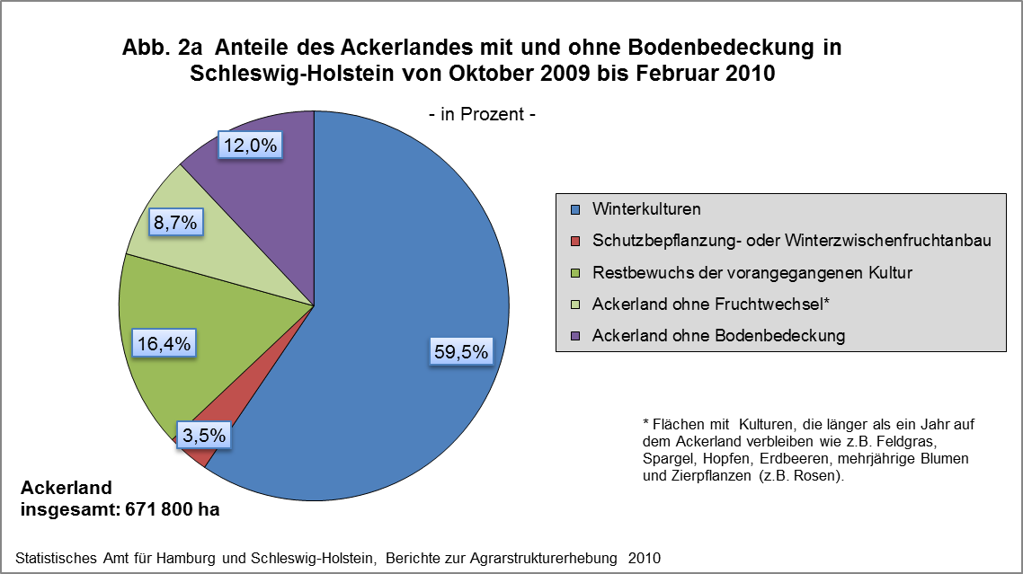

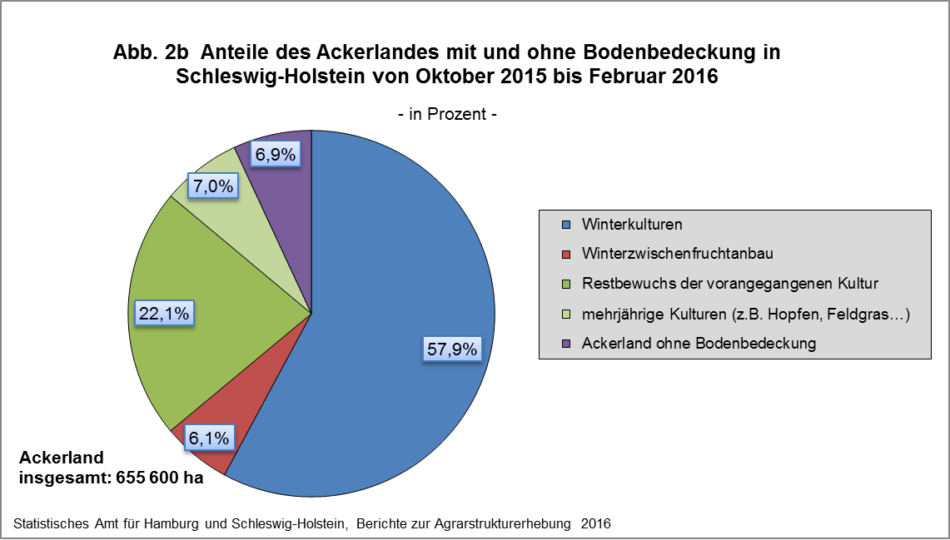

zurück zum Inhalt

Abb. 3a+b (S.15)
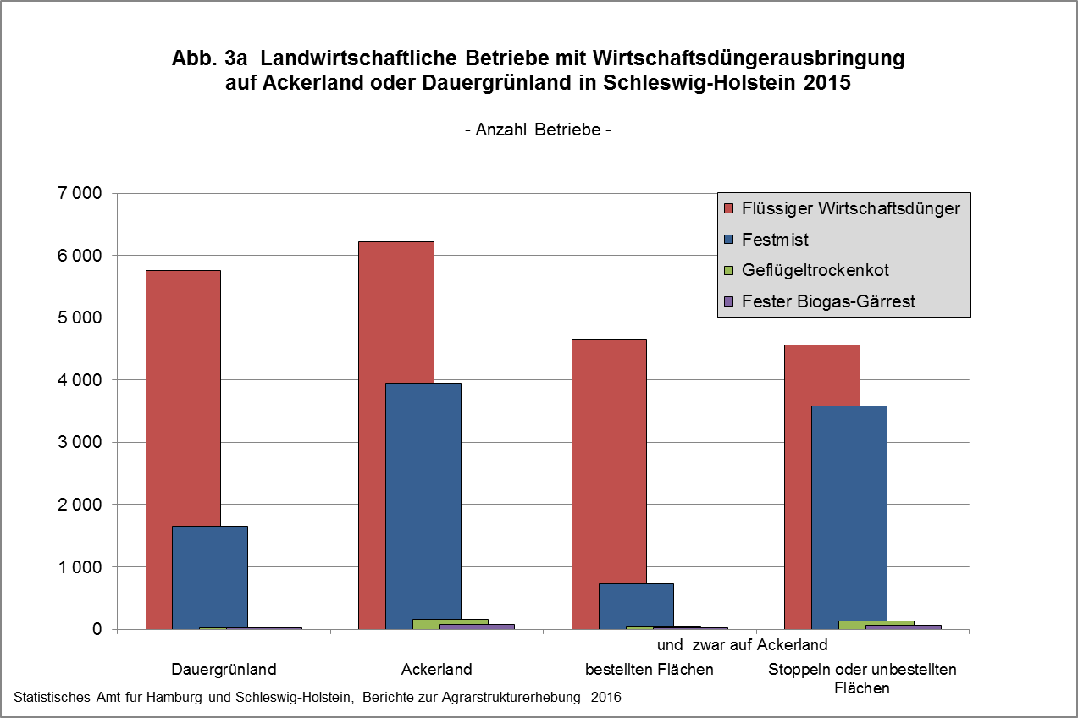

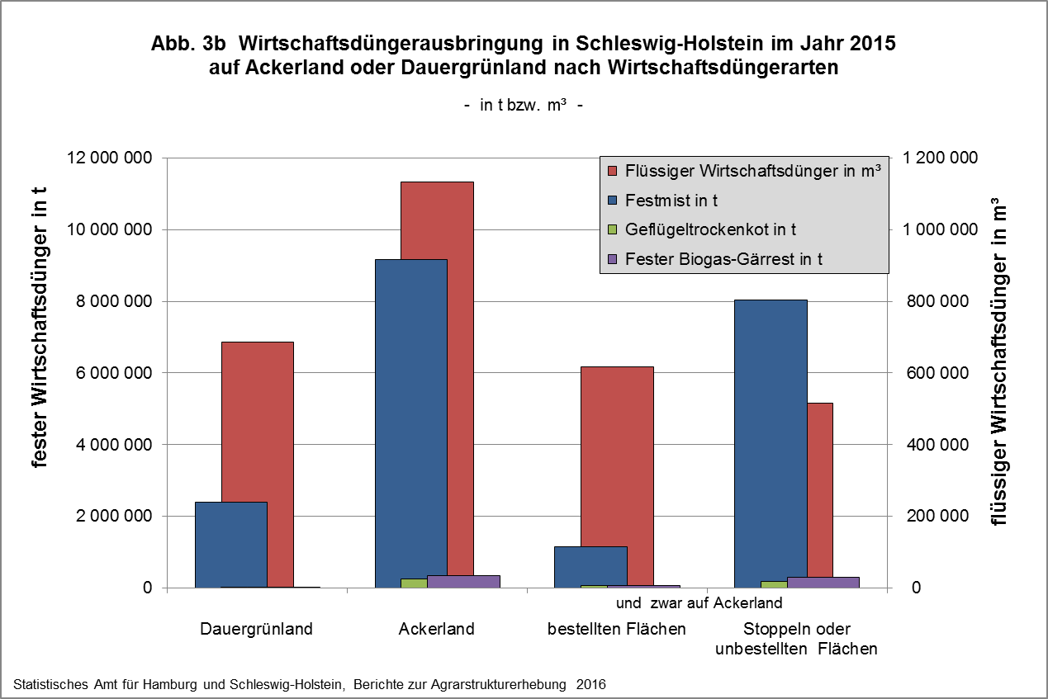

zurück zum Inhalt

Abb. 4a+b (S.17)
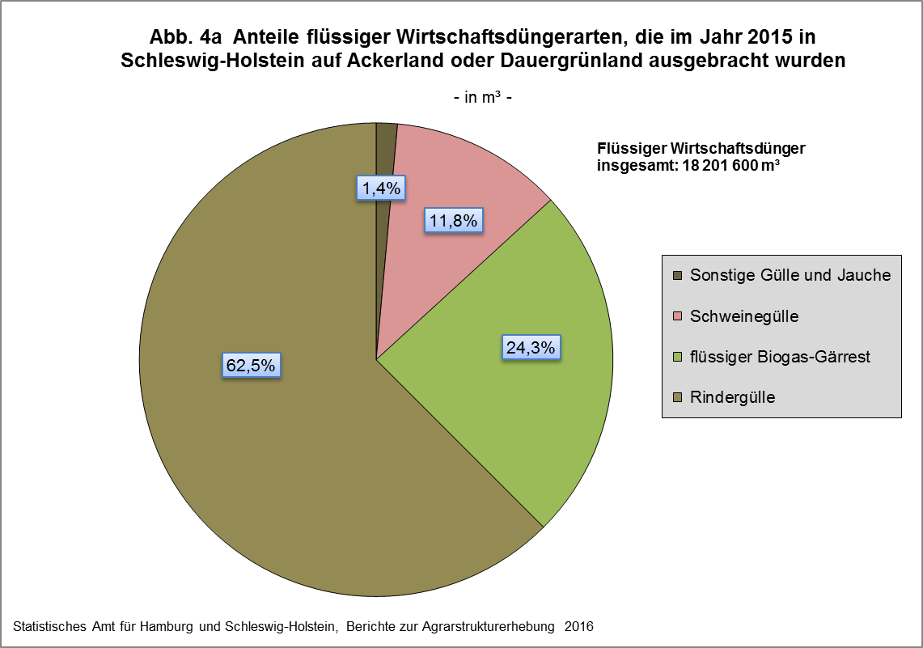

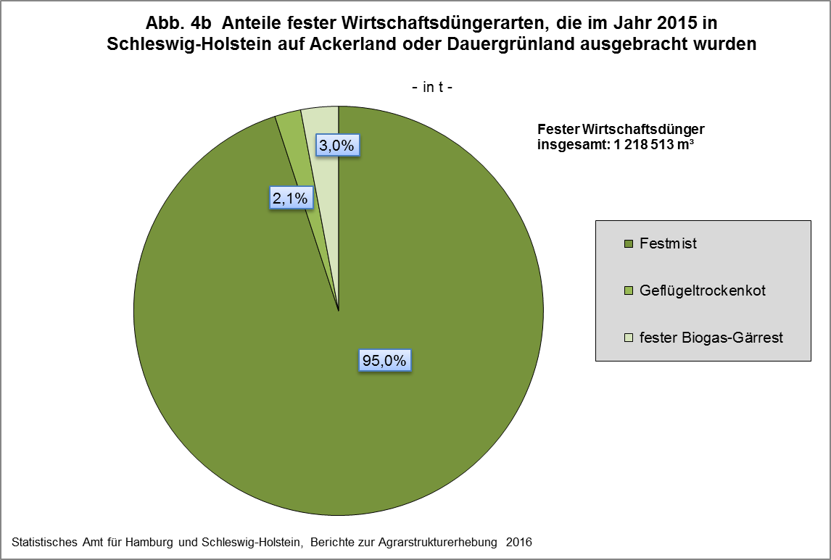

zurück zum Inhalt

Abb. 5 (S.18)
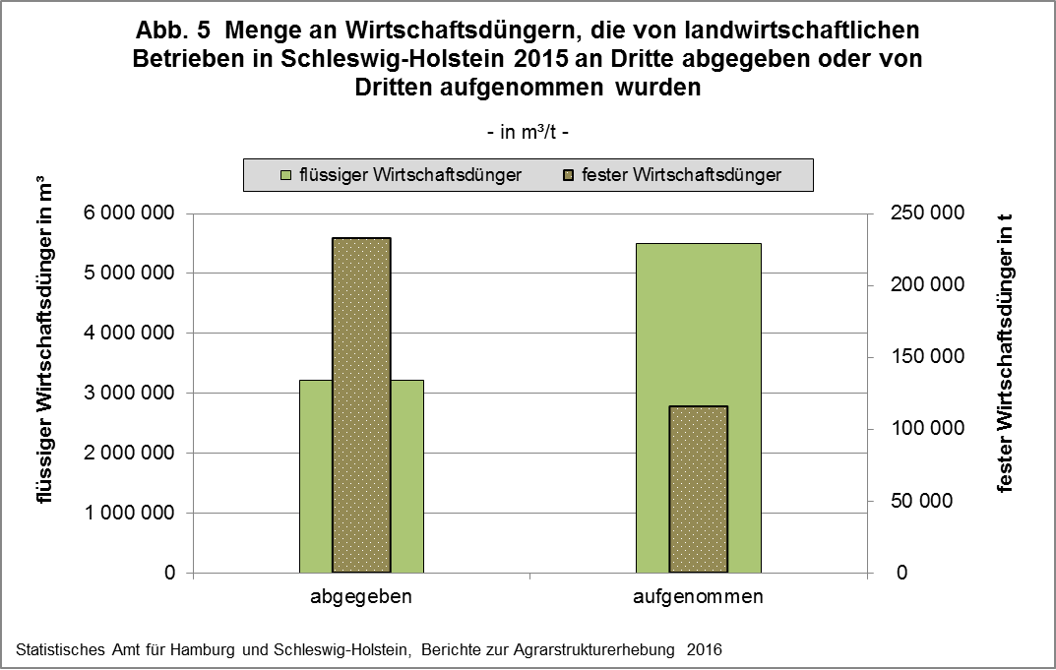

zurück zum Inhalt

Abb. 6 (S.20)
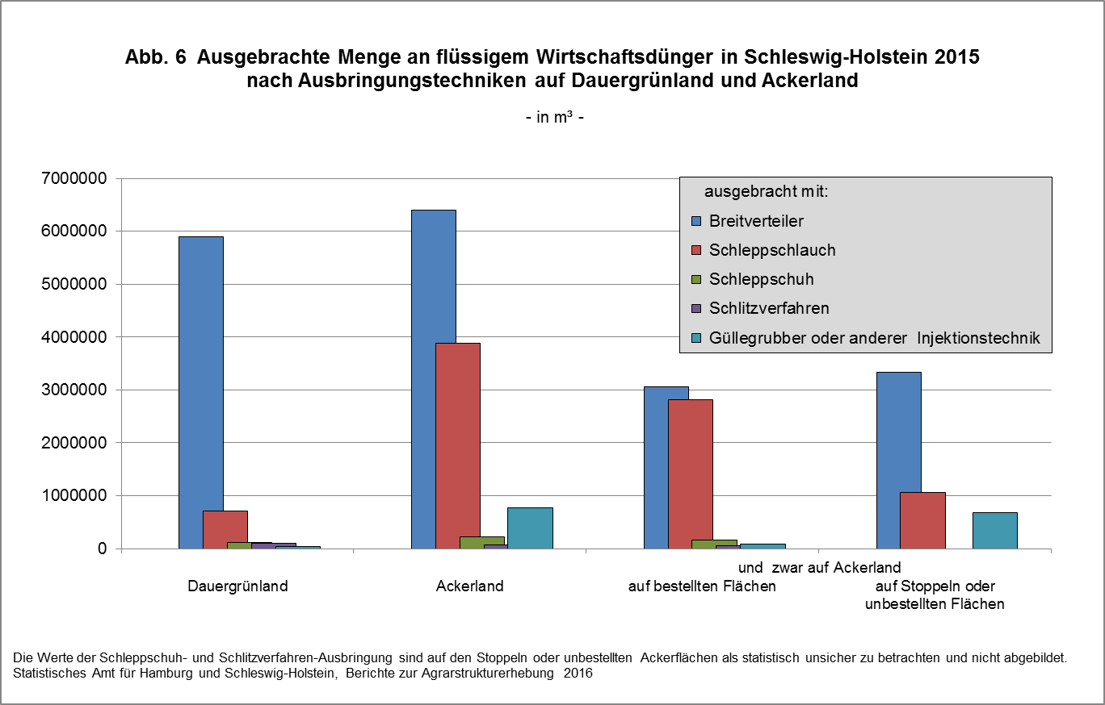

zurück zum Inhalt

Abb. 7a+b (S.22) (2)
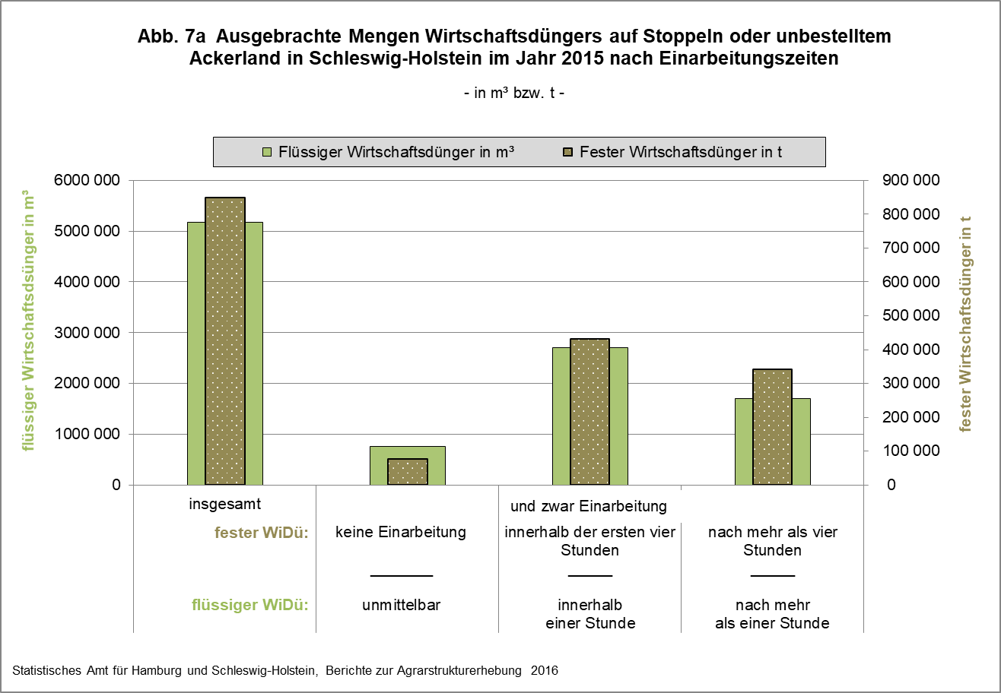

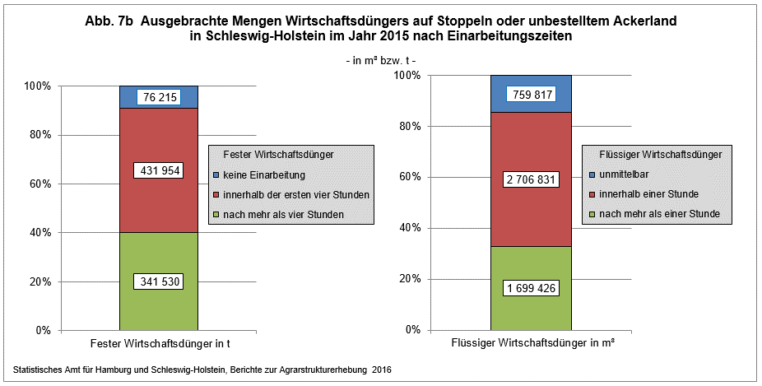

zurück zum Inhalt

